상품제안서
14색 트라이탄 보틀(젖병소재) 500ml | 상품코드: S23880

 |  |  |  |  |  |  | 02-713-8555 | www.synergygift.co.kr
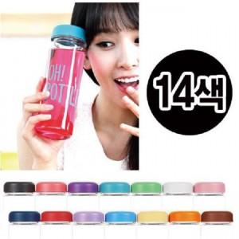

【상세/제작정보】 | ★ 풀칼라 인쇄가능 합니다. (비용 별도문의) ★ 뚜껑색상 14가지로 다양합니다.

【인쇄/포장옵션】 | 실크 / 포장지포장

【공급단가】 | 수량 | 100~ | 500~ | 1,000~ | 3,000~ | 5,000~
*VAT별도 | 단가 | 1,820원 | 1,770원 | 1,720원 | 1,630원 | 1,580원

【상품 URL】 | https://www.synergygift.co.kr:443/src/goods_detail.php?gdno=23880

